Regresije
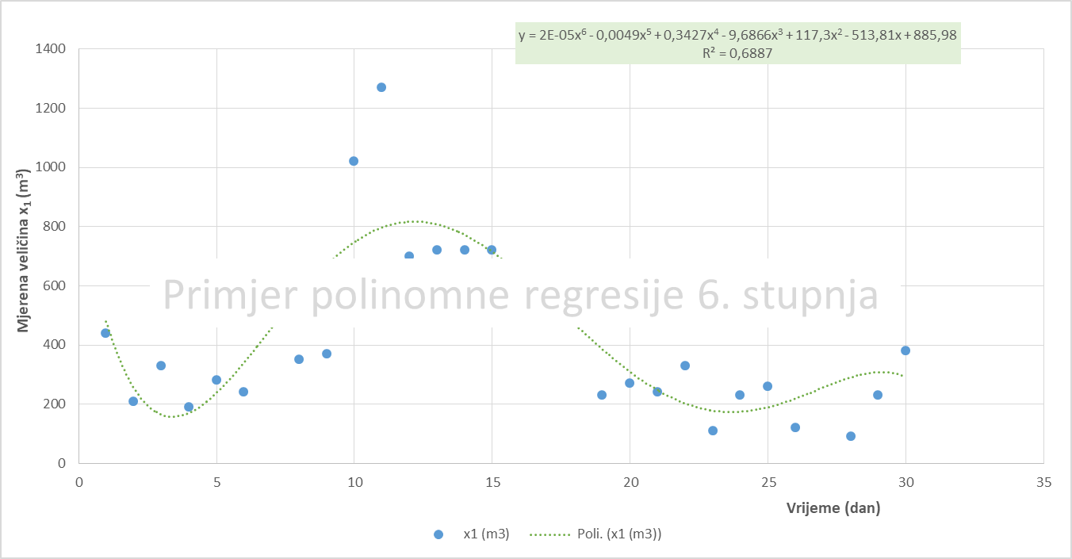
Vrijeme (dan) Residual Plot
Exponential Smoothing
Izmjerene vrijednosti mjerne veličine x na četiri linije proizvodnje (x1, x2, x3 i x4)
 | Vrijeme (dan) | x1 (m3) | x2 (m3) | x3 (m3) | x4 (m3) | Linear regression
 | 1 | 440 | 450 | 400 | 370 | SUMMARY OUTPUT |  |  |  |  |  |  |  |  | #N/A | #N/A
 | 2 | 210 | 180 | 190 | 190 |  |  |  |  |  |  |  |  |  | 440 | #N/A
 | 3 | 330 | 200 | 190 | 170 | Regression Statistics |  |  |  |  |  |  |  |  | 279 | #N/A
 | 4 | 190 | 340 | 340 | 340 | Multiple R | 0.24537907996 |  |  |  |  |  |  |  | 314.7 | #N/A
 | 5 | 280 | 200 | 200 | 120 | R Square | 0.060210892883 |  |  |  |  |  |  |  | 227.41 | 153.89508331
 | 6 | 240 | 520 | 500 | 470 | Adjusted R Square | 0.0266469962 |  |  |  |  |  |  |  | 264.223 | 83.500096008
 | 7 | 480 | 260 | 300 | 290 | Standard Error | 270.17149515 |  |  |  |  |  |  |  | 247.2669 | 79.377897488
 | 8 | 350 | 460 | 420 | 430 | Observations | 30 |  |  |  |  |  |  |  | 410.18007 | 138.46438491
 | 9 | 370 | 980 | 1090 | 630 |  |  |  |  |  |  |  |  |  | 368.054021 | 139.49084843
 | 10 | 1020 | 1020 | 1020 | 1020 | ANOVA |  |  |  |  |  |  |  |  | 369.4162063 | 138.79255923
 | 11 | 1270 | 1190 | 1150 | 1200 |  | df | SS | MS | F | Significance F |  |  |  | 824.82486189 | 377.21996248
Vrijeme (dan) Line Fit Plot
 | 12 | 700 | 1180 | 720 | 720 | Regression | 1 | 130942.83648 | 130942.83648 | 1.7939184312 | 0.19122081132 |  |  |  | 1136.4474586 | 455.13513123
 | 13 | 720 | 700 | 680 | 720 | Residual | 28 | 2043793.8302 | 72992.636792 |  |  |  |  |  | 830.93423757 | 520.23281977
 | 14 | 720 | 1200 | 1170 | 1170 | Total | 29 | 2174736.6667 |  |  |  |  |  |  | 753.28027127 | 365.59252944
 | 15 | 720 | 600 | 550 | 510 |  |  |  |  |  |  |  |  |  | 729.98408138 | 260.70440836
 | 16 | 620 | 590 | 570 | 520 |  | Coefficients | Standard Error | t Stat | P-value | Lower 95% | Upper 95% | Lower 95,0% | Upper 95,0% | 722.99522441 | 67.115977735
 | 17 | 600 | 500 | 580 | 500 | Intercept | 542.64367816 | 101.17187884 | 5.3635820981 | 1.0272702057E-05 | 335.402479 | 749.88487732 | 335.402479 | 749.88487732 | 650.89856732 | 62.756871042
 | 18 | 500 | 190 | 550 | 210 | Vrijeme (dan) | -7.6329254727 | 5.6988821491 | -1.339372402 | 0.19122081132 | -19.306556367 | 4.0407054218 | -19.306556367 | 4.0407054218 | 615.2695702 | 66.579181653
 | 19 | 230 | 530 | 260 | 510 |  |  |  |  |  |  |  |  |  | 534.58087106 | 93.960548851
 | 20 | 270 | 560 | 440 | 130 |  |  |  |  |  |  |  |  |  | 321.37426132 | 190.30435709
 | 21 | 240 | 80 | 290 | 420 |  |  |  |  |  |  |  |  |  | 285.4122784 | 190.34696001
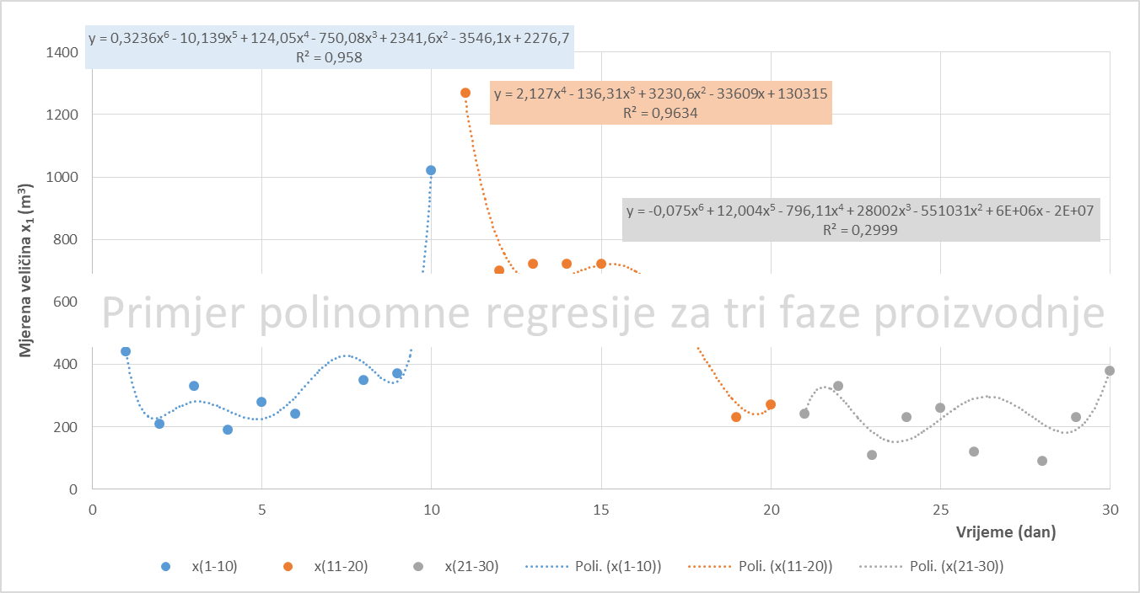
Normal Probability Plot
 | 22 | 330 | 250 | 410 | 120 | RESIDUAL OUTPUT |  |  |  |  | PROBABILITY OUTPUT |  |  |  | 253.62368352 | 180.25084075
 | 23 | 110 | 270 | 170 | 260 |  |  |  |  |  |  |  |  |  | 307.08710506 | 59.259124401
 | 24 | 230 | 200 | 450 | 240 | Observation | Predicted x1 (m3) | Residuals | Standard Residuals |  | Percentile | x1 (m3) |  |  | 169.12613152 | 124.81845981
 | 25 | 260 | 250 | 90 | 200 | 1 | 535.01075269 | -95.010752688 | -0.35789300953 |  | 1.6666666667 | 90 |  |  | 211.73783946 | 126.99382736
 | 26 | 120 | 270 | 160 | 170 | 2 | 527.37782722 | -317.37782722 | -1.1955205335 |  | 5 | 110 |  |  | 245.52135184 | 122.30861374
 | 27 | 480 | 120 | 170 | 230 | 3 | 519.74490174 | -189.74490174 | -0.71474408956 |  | 8.3333333333 | 120 |  |  | 157.65640555 | 85.226118398
 | 28 | 90 | 240 | 300 | 150 | 4 | 512.11197627 | -322.11197627 | -1.2133534503 |  | 11.666666667 | 190 |  |  | 383.29692167 | 201.65171194
 | 29 | 230 | 320 | 110 | 230 | 5 | 504.4790508 | -224.4790508 | -0.8455830608 |  | 15 | 210 |  |  | 177.9890765 | 261.84224698
 | 30 | 380 | 100 | 150 | 250 | 6 | 496.84612532 | -256.84612532 | -0.96750557362 |  | 18.333333333 | 230 |  |  | 214.39672295 | 253.39929841
 |  |  |  |  |  | 7 | 489.21319985 | -9.2131998517 | -0.034704912118 |  | 21.666666667 | 230
1. | Izradite x-y graf za prvu seriju mjerenja |  |  |  |  | 8 | 481.58027438 | -131.58027438 | -0.49564558811 |  | 25 | 230
2. | Izradite različite regresijske modele i kopirajte funkciju i R2 vrijednost u tablicu |  |  |  |  | 9 | 473.94734891 | -103.94734891 | -0.39155599214 |  | 28.333333333 | 240
3. | Napišite zaključke o točnosti modela |  |  |  |  | 10 | 466.31442343 | 553.68557657 | 2.085660746 |  | 31.666666667 | 240
4. | Izradite x-y graf za prvu seriju mjerenja po fazama: dani(1-10), dani(11-20) i dani(21-30) |  |  |  |  | 11 | 458.68149796 | 811.31850204 | 3.0561300923 |  | 35 | 260
5. | Predložite najtočnije regresijske modele za svaku od tri faze proizvodnje |  |  |  |  | 12 | 451.04857249 | 248.95142751 | 0.93776728527 |  | 38.333333333 | 270
6. | Kopirajte podatke, grafove i tablice s modelima i R2 vrijednostima u MS Word dokument |  |  |  |  | 13 | 443.41564702 | 276.58435298 | 1.0418568812 |  | 41.666666667 | 280
7. | Izradite naslovnu stranicu izvješća, naslove tablica i grafova te napišite zaključke o modeliranju |  |  |  |  | 14 | 435.78272154 | 284.21727846 | 1.0706091076 |  | 45 | 330
 |  |  |  |  |  | 15 | 428.14979607 | 291.85020393 | 1.099361334 |  | 48.333333333 | 330
 |  |  |  |  |  | 16 | 420.5168706 | 199.4831294 | 0.75142671238 |  | 51.666666667 | 350
 |  |  |  |  |  | 17 | 412.88394512 | 187.11605488 | 0.70484156916 |  | 55 | 370
 |  |  |  |  |  | 18 | 405.25101965 | 94.748980349 | 0.35690694756 |  | 58.333333333 | 380
 |  |  |  |  |  | 19 | 397.61809418 | -167.61809418 | -0.63139531559 |  | 61.666666667 | 440
 |  |  |  |  |  | 20 | 389.98516871 | -119.98516871 | -0.45196835003 |  | 65 | 480
 |  |  |  |  |  | 21 | 382.35224323 | -142.35224323 | -0.53622217805 |  | 68.333333333 | 480
 |  |  |  |  |  | 22 | 374.71931776 | -44.71931776 | -0.16845178851 |  | 71.666666667 | 500
 |  |  |  |  |  | 23 | 367.08639229 | -257.08639229 | -0.96841062767 |  | 75 | 600
 |  |  |  |  |  | 24 | 359.45346681 | -129.45346681 | -0.48763418373 |  | 78.333333333 | 620
 |  |  |  |  |  | 25 | 351.82054134 | -91.820541342 | -0.34587590297 |  | 81.666666667 | 700
 |  |  |  |  |  | 26 | 344.18761587 | -224.18761587 | -0.84448526376 |  | 85 | 720
 |  |  |  |  |  | 27 | 336.5546904 | 143.4453096 | 0.54033961531 |  | 88.333333333 | 720
 |  |  |  |  |  | 28 | 328.92176492 | -238.92176492 | -0.89998686541 |  | 91.666666667 | 720
 |  |  |  |  |  | 29 | 321.28883945 | -91.288839451 | -0.34387305188 |  | 95 | 1020
 |  |  |  |  |  | 30 | 313.65591398 | 66.344086022 | 0.24990944645 |  | 98.333333333 | 1270

